概述
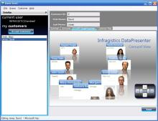
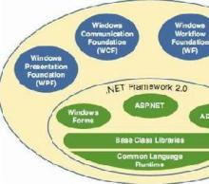
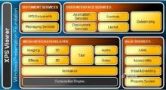
WPF
 | WPF（Windows Presentation Foundation）是微软推出的基于Windows 的用户界面框架，属于.NET Framework 3.0的一部分。它提供了统一的编程模型、语言和框架，
 | 真正做到了分离界面设计人员与开发人员的工作；同时它提供了全新的多媒体交互用户图形界面。

 | 定义
 | WPF 为Windows Presentation Foundation的首字母缩写 ，中文译为“Windows呈现基础”，其原来代号为“Avalon”，因与“我佩服”拼音首字母组合一样，国内有人调侃地称之为“我佩服”。
 | 由 .NET Framework 3.0 开始引入，与 Windows Communication Foundation及 Windows Workflow Foundation并行为新一代 Windows操作系统以及 WinFX 的三个重大应用程序开发类库。
 | WPF是微软新一代图形系统，运行在.NET Framework 3.0及以上版本下，为用户界面、2D/3D 图形、文档和媒体提供了统一的描述和操作方法。基于DirectX 9/10技术的WPF不仅带来了前所未有的3D界面，
 | 而且其图形向量渲染引擎也大大改进了传统的2D界面，比如Vista中的半透明效果的窗体等都得益于WPF。 程序员在WPF的帮助下，要开发出媲美Mac程序的酷炫界面已不再是遥不可及的奢望。
 | WPF相对于Windows客户端的开发来说，向前跨出了巨大的一步，它提供了超丰富的.NET UI 框架，集成了矢量图形，丰富的流动文字支持(flow text support)，3D视觉效果和强大无比的控件模型框架。
 | Windows Presentation Foundation（以前的代号为“Avalon”）是 Microsoft 用于 Windows 的统一显示子系统，它通过 WinFX 公开。它由显示引擎和托管代码框架组成。
 | Windows Presentation Foundation 统一了 Windows 创建、显示和操作文档、媒体和用户界面 (UI) 的方式，使开发人员和设计人员可以创建更好的视觉效果、不同的用户体验。
 | Windows Presentation Foundation 发布后，Windows XP、Windows Server 2003 和以后所有的 Windows操作系统版本都可以使用它。
 | WPF是.Net Framework 3.0里新推出的主打功能之一，加上Vista集成.Net Framework 3.0，改写Winform时代，可谓是影响巨大！WPF是一套API函数库，由.Net FrameWork3.0以上版本类库运行。
 | WPF是Windows操作系统中一次重大变革，与早期的GDI+/GDI不同。WPF是基于DirectX引擎的，支持GPU硬件加速，在不支持硬件加速时也可以使用软件绘制。高级别的线程绘制可以提高使用者的体验。
 | 自动识别显示器分辨率并进行缩放。而Vista就是一个非常典型的例子。

 | 特点
 | 程序人员与美工人员明确分工，美工人员可以使用Expression Studio中套装工具可视化的设计界面。然后交给程序开发组中的XAML就可以。让程序人员直接套用到开发环境，不需要想页面怎么切了。
 | 对于WPF最重要的特色，矢量图的超强支持 。兼容支持2D绘图，比如矩形、自定义路径，位图等。文字显示的增强，XPS和消锯齿。三维强大的支持。包括3D控件及事件，与2D及视频合并打造更立 体效果。
 | 渐变、使用高精确的（ARGB）颜色，支持浮点类型的像素坐标。这些对GDI+远远不及的。
 | 灵活、易扩展的动画机制！.Net Framework 3.0类库提供了强大的基类，只需继承就可以实现自定义程序使用绘制。接口设计非常直观，完全面向对象的对象模型。使用对象描述语言XAML。使用开发工具的可视化编辑。
 | 您可以使用任何一种.Net编程语言（C#，VB NET等开发语言）进行开发。XAML主要针对界面的可视化控件描述，成生进会分析成.cs或.vb文件，并最后将编译为CLR中间运行语言。 [1]

 | 组成结构
 | Windows Presentation Foundation 由两个主要部分组成：引擎和编程框架。
 | 1.Windows Presentation Foundation引擎。Windows Presentation Foundation 引擎统一了开发人员和设计人员体验文档、媒体和 UI 的方式，为基于浏览器的体验、基于窗体的应用程序、图形、视频、
 | 音频和文档提供了一个单一的运行时库。Windows Presentation Foundation 使得应用程序不仅能够充分利用现代计算机中现有的图形硬件的全部功能，而且能够利用硬件将来的进步。例如，
 | Windows Presentation Foundation 的基于矢量的呈现引擎使应用程序可以灵活地利用高 DPI监视器，而无需开发人员或用户进行额外的工作。 同样，当 Windows Presentation Foundation 检测到
 | 支持硬件加速的视频卡时，它将利用硬件加速功能。
 | 2.Windows Presentation Foundation 框架。Windows Presentation Foundation 框架为媒体、用户界面设计和文档提供的解决方案远远超过开发人员现在所拥有的。Windows Presentation Foundation 的设计考虑了可扩展性，
 | 使开发人员可以完全在 Windows Presentation Foundation引擎的基础上创建自己的控件，也可以通过对现有 Windows Presentation Foundation 控件进行再分类来创建自己的控件。Windows Presentation Foundation 框架的
 | 核心是用于形状、文档、图像、视频、动画、三维以及用于放置控件和内容的面板的一系列控件。这些“自有控件”为开发下一代用户体验提供了构造块。
 | Microsoft 在引入 Windows Presentation Foundation 的同时，还引入了 XAML，这是一种公开表示 Windows应用程序用户界面的标记语言，可使开发人员和设计人员用来构建和重用 UI 的工具更加丰富。
 | 对于 Web 开发人员，XAML 提供了熟悉的 UI 说明模式。XAML 还使 UI 设计从基础代码中分离出来，从而使开发人员和设计人员之间的合作更加紧密。

 | 选择理由
 | 为什么选择 Windows Presentation Foundation？
 | 对于企业：Windows Presentation Foundation 实现了改进的客户关系和不同的应用程序。通过提供能够快速提供更好的视觉效果、独特的用户体验的技术，来建立与客户的密切关系，
 | 使企业可以建立稳定的数字客户关系和独特的品牌化机会。而且，由于 Windows Presentation Foundation 是窗体、文档、视频、三维以及其他功能的综合，因此企业可以创建持久的用户体验解决方案，并集成到客户的日常活动中。
 | 对于开发人员和设计人员：Windows Presentation Foundation 提供了统一的 UI 平台，因此他们只需学习一个模式，就可以获得无限可能的 UI 体验。
 | 对于 .NET开发人员：其框架是熟悉的，并且它最终将减少提供最佳用户体验和通信逻辑所需的代码行数。
 | 对于设计人员：Windows Presentation Foundation 提供的平台可消除内容、媒体和应用程序之间的边界。最重要的是，Windows Presentation Foundation 可以使开发人员和设计人员同步紧密地合作来快速提供不同的连通体验。

 | 响应程度
 | 国内即时通讯领导商腾讯Tencent曾经发布过一款基于WPF的QQ 概念版(QQ 概念版：QQ 概念版是腾讯首款NUI(自然用户交互)产品，全面实现了多点触摸操作。在实现IM的基础功能外，QQ概念版还推出了动感相框、
 | 动态背景、多Tab聊天窗口、3D交互、矢量界面、桌面好友等一系列新功能、新体验以及Windows7的重要新特性。
 | 运行环境
 | WPF可以运行在三种环境下面，如下：
 | 1、 WPF桌面程序，此类型没有任何限制，可以是Windows可执行程序也可以是DLL动态链接库。
 | 只需要.Net Framework 3.0以上版本支持即可！
 | 2、 RIA分布式环境，服务器与客户端浏览器下载使用ActiveX插件方式解释执行的。微软更名为Silverlight，由于安全原因，微软提取精简版.Net Framework到Silverlight中独立运行，精简了很多类库。
 | 3、浏览器承载的应用程序（称为 XAML 浏览器应用程序 (XBAP)），您可以创建能够使用超链接（Hyperlink 类）导航的页面 (Page) 和页函数 (PageFunction(Of (T)))。 [1]

 | 服务和支持
 | 随着Vista RTM的发布，微软新一轮的技术推广已经开始。其实在此之前，WPF已经有很大的推广，因为CTP版本已经发布了有一段日子了。当然很多开发人员主要以技术研究为主，
 | 也有少数公司已经开始从事基于WPF的产品研发工作。
 | 目前WPF的最新版本为4.5(对应.net framework 4.5)，你可以从msdn上免费下载。

 | 前景分析
 | WPF其实不仅仅是图形引擎而已，它将给Windows应用程序的开发带来一次革命，因为新的架构提供了一种全新的开发模式。当然对于普通用户而言，最直观的就是界面越来越漂亮，看起来越来越舒服了；
 | 但对于开发人员而言，界面显示和代码将更好的得到分离，这与从前的桌面应用程序开发有很多不同（界面设置和代码是融合在一起的），这是比较具有革命性的改变之一。
 | 还有就是桌面应用程序和浏览器应用程序的融合，根据ms的承诺，正在开发中的WPF/E，即WPF Everywhere版本，将为基于WPF的应用程序提供全面的浏览器支持，这意味着未来开发出的应用程序
 | 将可以基于浏览器在不同的操作系统上运行，根据WPF/E开发组的定义，WPF/E仍然是WPF的子集，而不是后继版本。总体而言，WPF的前景应该是一片光明。

 | 控件
 | 实质
 | 先从UI上分析，UI的功能是让用户观察和操作数据，为了能显示数据和响应用户的操作通知程序（通过事件来通知，如何处理事件又是一系列的算法），所以控件就是显示数据和响应用户操作的UI元素，
 | 也即：控件就是数据和行为的载体。
 | 数据驱动UI
 | 什么是数据驱动UI呢？我们知道传统的GUI界面都是由windows消息通过事件传递给程序，程序根据不同的操作来表达出不同的数据体现在UI界面上，这样数据在某种程度上来说，受到很大的限制。
 | WPF中是数据驱动UI，数据是核心，处于主动的，UI从属于数据并表达数据，是被动的。WPF数据第一，控件第二。
 | 分类
 | 虽然控件没有数据重要，但是还是比较重要的，毕竟是门面啊，只是在数据面前，它比较"有礼貌"。控件有很多，但是如果仔细去分析，也是有规律可循的，根据其作用，我们可以把控件分为6类：
 | 布局控件：是可以容纳多个控件或者嵌套其他布局的控件，用于在UI上组织和排列控件。其父类为Panel。
 | 内容控件：只能容纳一个控件或者布局控件作为他的内容。所以经常借助布局控件来规划其内容。其父类为ContentControl。
 | 带标题内容控件：相当于一个内容控件，但是可以加一个标题，标题部分也可以容纳一个控件或者布局，其父类为HeaderedContentControl。
 | 条目控件：可以显示一列数据，一般情况下，是数据的类型是相同的。其共同的基类为ItemsControl。
 | 带标题的条目控件：和上面的带标题内容控件类同，其基类为HeaderdeItemsControl。
 | 特殊内容控件：这类控件比较独立，但也比较常用，如TextBox，TextBlock，Image等。 [2]
 | 当这些控件不能够满足需求的时候，也可以从受信任的来源下载控件，并通过添加引用来导入自定义控件。支持WPF的第三方控件有：ComponentOne Studio，ActiveReports，visifire，Stimulsoft Report等。

基础
WPF Event事件 |  |  | 参考《深入浅出WPF》
 | 1.1 逻辑树与可视树
 | 如果把一片树叶放在显微镜下观察，你会发现这片叶子也像一棵树----有自己的基部并向上生长出多级分叉。在WPF的Logic Tree上，扮演叶子的一般都是控件。
 | 如果我们把WPF中的控件也放在显微镜下观察，你会发现WPF控件本身也是一棵由更细微级别的组件（他们不是控件，而是一些可视化组件，派生至Visual类）组成的树。
 | 在WPF中有两种树:逻辑树（Logical Tree）和可视树（Visual Tree），XAML是表达WPF的一棵树。逻辑树完全是由布局组件和控件构成。如果我们把逻辑树延伸至Template组件级别，我们就得到了可视树，所以可视树把树分的更细致。

 | 1.2 事件的来龙去脉
 | 微软把消息机制封装成了更容易让人理解的事件模型。
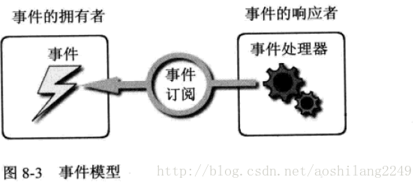

 | 事件模型隐藏了消息机制的很多细节，让程序开发变的简单。繁琐的消息驱动机制在事件模型中被简化为了3个关键点：
 | 事件的拥有者：即消息的发送者。事件的宿主可以在某些条件下激发它拥有的事件，事件被触发则消息被发送。
 | 事件的响应者：即消息的接收者、处理者。事件接收者使用其事件处理器（EventHandler）对事件做出响应。
 | 事件的订阅关系：事件的拥有者可以随时激发事件，但事件发生后会不会得到响应要看有没有事件响应者，或者说要看这个事件是否被关注。如果对象A关注对象B的某个事件是否发生，
 | 则称A订阅了B的某个事件。更进一步讲，事件实际上是一个使用Event关键字修饰的委托类型的成员变量，事件处理器则是一个函数，说A订阅了B的某个事件，本质就是让B.Event和A.EventHandler关联起来。
 | 所谓事件激发就是B.Event被调用，这时，与其关联的A.EventHandler就会被调用。

 | 在这种模型里，事件的响应者通过订阅关系直接关联在事件拥有者的事件上，为了与WPF路由事件模型分开，我们把这种事件模型称为直接事件模型或CLR事件模型。每条消息是“发送---响应”关系，
 | 必须显示的建立点对点订阅关系。

 | 1.3 初试路由事件
 | 为了降低由事件订阅带来的耦合度和代码量，WPF推出了路由事件机制。路由事件和直接事件的区别在于，直接事件激发时，发送者直接将消息通过事件订阅交给事件的响应者，
 | 事件响应者使用其事件处理器方法对事件的发生做出响应驱动逻辑程序按客户需求运行。路由事件的拥有者和事件响应者之间则没有直接显示的订阅关系，事件的拥有者只负责激发事件，
 | 事件将由谁响应它并不知道，事件的响应者则安装有事件侦听器，针对某类事件进行侦听。当有某类事件传递至此时事件响应者就使用事件处理器来响应事件并决定事件是否可以继续传递。

 | 举个例子，在Visual Tree上有一个button控件，当它被单击的时候就相当于自己喊了一声“我被单击了”，这样一个button.Click开始在Visual Tree上开始传播。
 | 当事件经过某个节点的时候如果这个节点没有安装用于侦听button.Click事件的“耳朵”，那么它会无视这个事件，让它继续畅通无阻的继续传播，如果某个节点安装了针对button.Click的侦听器，
 | 它的事件处理器就会被调用，在事件处理器内部，程序员可以查看路由事件原始的出发点是哪个控件，上一站是哪里，还可以决定事件传递到此为止还是可以继续往下传递----路由事件就是
 | 这样依靠“口耳相传”的办法将消息传递给“关心”它的控件的。虽然WPF推出了路由事件机制，但它仍然支持传统的直接事件模型。

 | 下面通过一个例子初试一下路由事件：

 | <Window x:Class="WpfApplication8.wnd831"
 | xmlns="http://schemas.microsoft.com/winfx/2006/xaml/presentation"
 | xmlns:x="http://schemas.microsoft.com/winfx/2006/xaml"
 | Title="MainWindow" Height="200" Width="200">
 | <Grid x:Name="_gridRoot" Background="Lime">
 | <Grid x:Name="_gridA" Background="Blue" Margin="10">
 | <Grid.ColumnDefinitions>
 | <ColumnDefinition></ColumnDefinition>
 | <ColumnDefinition></ColumnDefinition>
 | </Grid.ColumnDefinitions>
 | <Canvas x:Name="_canvasLeft" Background="Red" Margin="10" Grid.Column="0">
 | <Button x:Name="_buttonLeft" Content="Left" Margin="10" Width="45" Height="110"/>
 | </Canvas>
 | <Canvas x:Name="_canvasRight" Background="LightSlateGray" Margin="10" Grid.Column="1">
 | <Button x:Name="_buttonRight" Content="Right" Margin="10" Width="45" Height="110"/>
 | </Canvas>
 | </Grid>
 | </Grid>
 | </Window>
 | 我们点击按钮时，无论是_buttonLeft还是_buttonRight单击都能显示按钮的名称。两个按钮到顶部的window有唯一条路,左边的按钮对应的路：_buttonLeft->_canvasLeft->_gridA->_GridRoot->_Window，
 | 右边按钮对应的路：_buttonRight->_canvasRight->_gridA->_GridRoot->_Window。如果GridRoot订阅两个处理器，那么处理器应该是相同的。后台代码为：

 | /// <summary>
 | /// MainWindow.xaml 的交互逻辑
 | /// </summary>
 | public partial class wnd831 : Window
 | {
 | public wnd831()
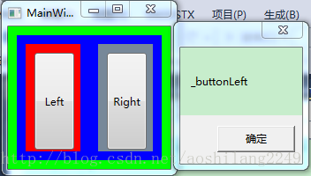
 | {
 | InitializeComponent();

 | // 为指定的路由事件添加路由事件处理程序
 | _gridRoot.AddHandler(Button.ClickEvent, new RoutedEventHandler(ButtonClicked));
 | }

 | public void ButtonClicked(object sender, RoutedEventArgs e)
 | {
 | MessageBox.Show((e.OriginalSource as FrameworkElement).Name);
 | }
 | }

 | 下面先解释一下路由事件是怎么沿着可视树来传播的,当Button被点击，Button就开始发送消息了，可视树上的元素如果订阅了Button的点击事件，那么才会根据消息来作出相应的反应，
 | 如果没有订阅的话，就无视它发出的消息，当然我们还可以控制它的消息的传播方式，是从树根到树叶传播，还是树叶向树根传播以及是直接到达目的传播，不仅如此，
 | 还能控制消息传到某个元素时，停止传播。具体的会在后面记录到。
 | 其次是this._GridRoot.AddHandler(Button.ClickEvent,new RoutedEventHandler(this.ButtonClicked));订阅事件时，第一个参数是路由事件类型，在这里用的是Button的ClickEvent，就像依赖属性一样，
 | 类名加上依赖属性，这里是类名加上路由事件。另外一个是e.OriginalSource与e.Source的区别，由于消息每传一站，都要把消息交到下一个控件（此控件成为了消息的发送地点），e.Source为逻辑树上的源头，
 | 要想获取原始发消息的控件（可视树的源头）要用e.OriginalSource。

 | 1.4 自定义路由事件
 | 创建自定义路由事件大体分为3个步骤：
 | 声明并注册路由事件。
 | 为路由事件添加CLR事件包装。
 | 创建可以激发路由事件的方法。

 | 声明路由事件参数：
 | /// Event Handler
 | delegate void ReportTimeRouteEventHandler(object sender, ReportTimeRoutedEventArgs e);

 | /// <summary>
 | /// 包含时间的路由事件参数
 | /// </summary>
 | public class ReportTimeRoutedEventArgs : RoutedEventArgs
 | {
 | public ReportTimeRoutedEventArgs(RoutedEvent routedEvent, object source)
 | : base(routedEvent, source){}

 | public DateTime ClickTime { get; set; }
 | }

 | 创建路由事件：

 | /// <summary>
 | /// 继承Button
 | /// </summary>
 | public class TimeButton : Button
 | {
 | /// <summary>
 | /// 声明和注册路由事件
 | /// </summary>
 | public static readonly RoutedEvent ReportTimeEvent = EventManager.RegisterRoutedEvent(
 | "ReportTime",
 | RoutingStrategy.Bubble,
 | typeof(ReportTimeRouteEventHandler)/*typeof(EventHandler<ReportTimeRoutedEventArgs>)*/,
 | typeof(TimeButton));

 | /// <summary>
 | /// CLR事件包装器
 | /// </summary>
 | public event RoutedEventHandler ReportTime
 | {
 | add { this.AddHandler(ReportTimeEvent, value); }
 | remove { this.RemoveHandler(ReportTimeEvent, value); }
 | }

 | /// <summary>
 | /// 激发路由事件，借用Click事件激发
 | /// </summary>
 | protected override void OnClick()
 | {
 | base.OnClick();

 | ReportTimeRoutedEventArgs args = new ReportTimeRoutedEventArgs(ReportTimeEvent, this);
 | args.ClickTime = DateTime.Now;
 | this.RaiseEvent(args);
 | }
 | }

 | 注册路由事件时注意：
 | 第一个参数是一个String类型，被称为路由事件的名称，按微软的建议，这个字符串应该与RountEvent变量的前缀和CLR事件包装器名称一致。本例中，路由事件的名称是ReportTimeEvent，
 | 则此字符串是ReportTime，CLR事件名亦为ReportTime。

 | 第二个参数为路由事件的策略。WPF路由事件有三种路由策略：
 | Bubble，冒泡式：路由事件由事件激发者出发向它的上一层容器一层一层路由，直至最外层的容器（Windows或Page）。因为是由树的底部想树的顶部移动，而且从事件激发元素到UI树的树根只有确定的一条路径，
 |  | 所以这种策略被形象的命名为“冒泡式”。
 | Tunnel，隧道式：事件的路由刚好和冒泡式相反，是由树的树根向事件激发者移动，这就想当于在树根和目标控件之间挖了一条隧道，事件只能沿着隧道移动，所以称为“隧道式”。
 | Direct，直达式：模仿CLR直接事件，直接将事件消息送达事件处理器。

 | 第三个参数用于指定事件处理器的类型。事件处理器的返回值类型和参数列表必须与此参数指定的委托保持一致，不然会导致在编译的时候报异常。

 | 第四个参数用于指定路由事件的宿主（拥有者）是哪个类型。

 | XAML：让控件都监听类型为ReportTime的路由事件：
 | <Window x:Class="WpfApplication8.wnd832"
 | xmlns="http://schemas.microsoft.com/winfx/2006/xaml/presentation"
 | xmlns:x="http://schemas.microsoft.com/winfx/2006/xaml"
 | xmlns:local="clr-namespace:WpfApplication8"
 | Title="wnd832" Height="300" Width="300">
 | <Grid x:Name="grid_1" local:TimeButton.ReportTime="ReportTimeHandle">
 | <Grid x:Name="grid_2" local:TimeButton.ReportTime="ReportTimeHandle">
 | <Grid x:Name="grid_3" local:TimeButton.ReportTime="ReportTimeHandle">
 | <StackPanel x:Name="dock1" local:TimeButton.ReportTime="ReportTimeHandle">
 | <ListBox x:Name="listBox1" local:TimeButton.ReportTime="ReportTimeHandle"/>
 | <local:TimeButton x:Name="btn1" Content="报时" Width="80" Height="80" local:TimeButton.ReportTime="ReportTimeHandle"/>
 | </StackPanel>
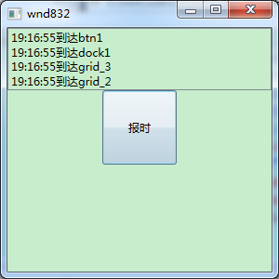
 | </Grid>
 | </Grid>
 | </Grid>
 | </Window>

 | 事件处理器：
 | public void ReportTimeHandle(object sender, ReportTimeRoutedEventArgs e)
 | {
 | FrameworkElement ele = sender as FrameworkElement;
 | string content = string.Format("{0}到达{1}", e.ClickTime.ToLongTimeString(), ele.Name);
 | listBox1.Items.Add(content);

 | //当事件传递到grid_2就停止了
 | if (ele == grid_2)
 | {
 | e.Handled = true;
 | }
 | }

Xbap
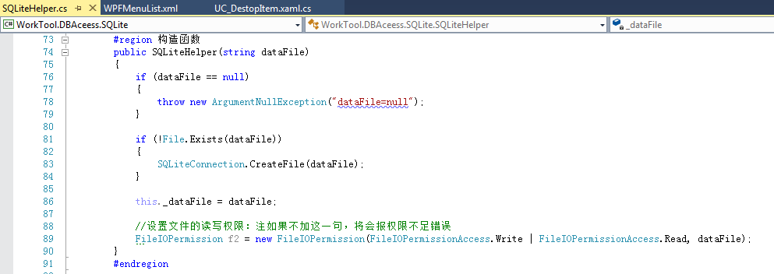
Xbap是WPF的浏览器应用程序，可采用ClickOnce布署方式，并增加签名，详细见后面的描述和截图。

1、添加WorkTool.WpfBrowserApp项目：见以下截图
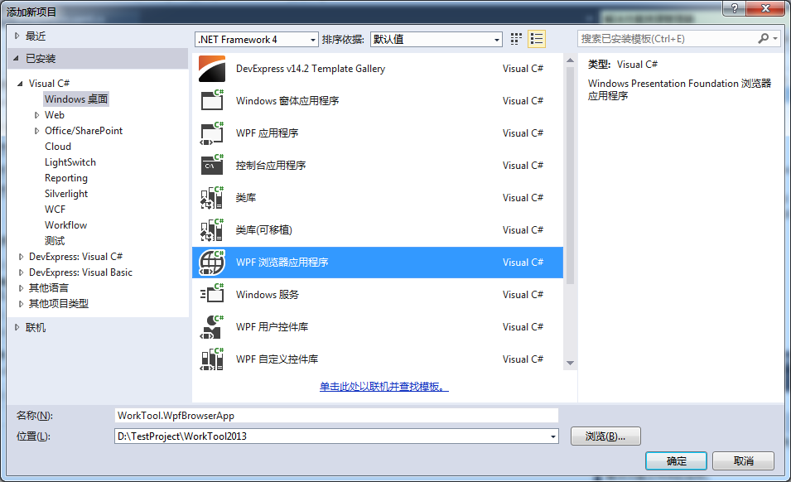

2、增加工程相关的引用DLL和资源文件：
 | 工程相关的引用DLL：这些DLL是作为ClickOnce布署后支撑程序直接运行的所有DLL。
 | 资源文件：为需要支持CS模式和XBAP浏览器模式，需要对资源文件做设置。

 | 程序用到的图片、图标、XML、数据文件等，其生成方式为内容。
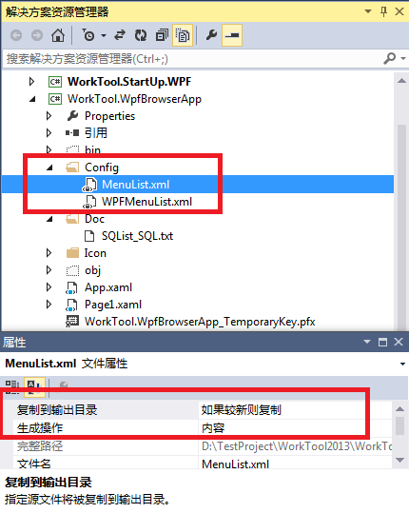

3、设置工程属性：
3.1、应用程序：
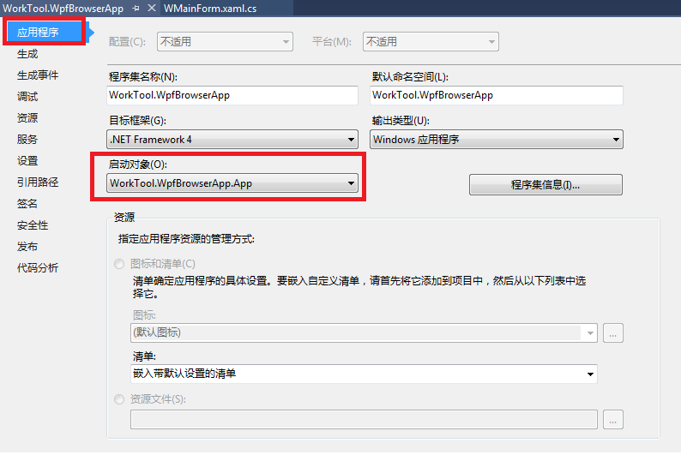

3.2、签名：
 | 注：要勾中【为ClickOnce清单签名】。如果是购买的证书，还要填入【时间戳服务器URL】。

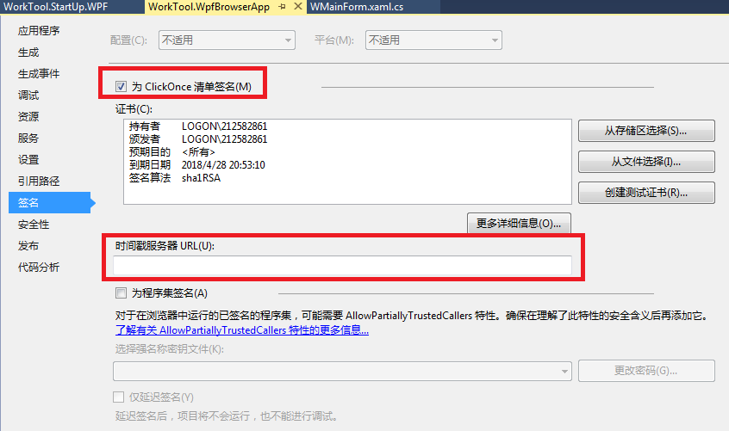

3.3、安全性：

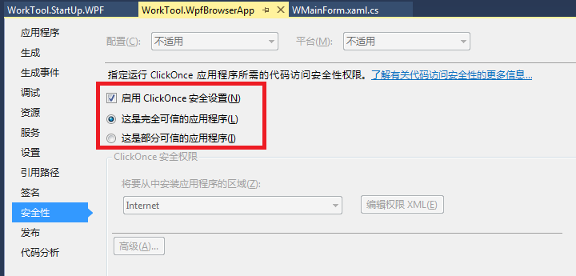

3.4、发布：

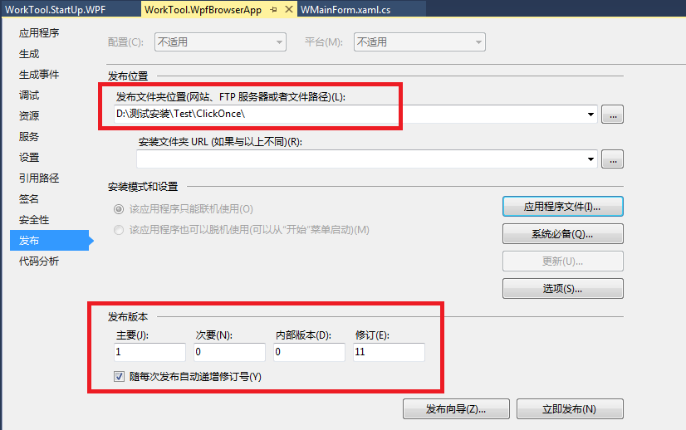

3.4.1、应用程序文件：
当有文件不存在于清单中时，可在工程中增加该文件，并设置生成为【内容】。
可修改【发布状态】为包括，下载组为必需，哈希为包括，这样每次发布，其文件都会在发布目录中。
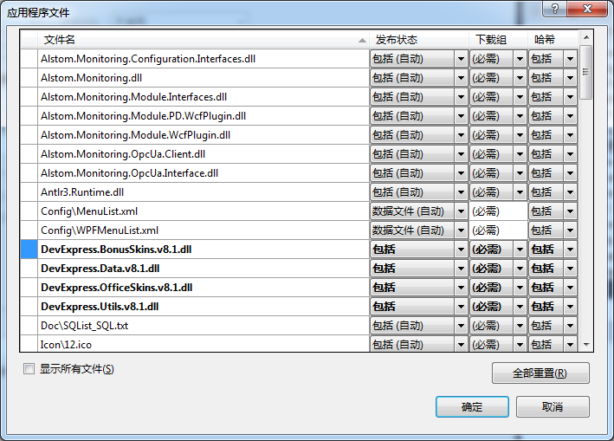

3.4.2、系统必备：
选中【创建用于安装系统必备组件的安装程序】复选框，且请选择要安装的系统必备组件中不要勾中任何项。
选中【从与我的应用程序相同的位置下载系统必备组件】单选框，这样就会在发布包生成Setup.exe文件。
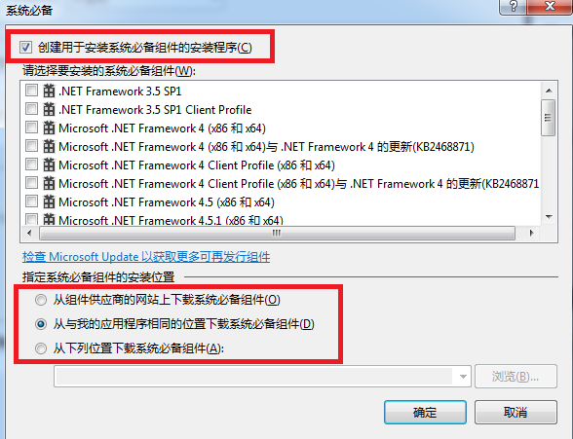

3.4.3、选项：
说明：
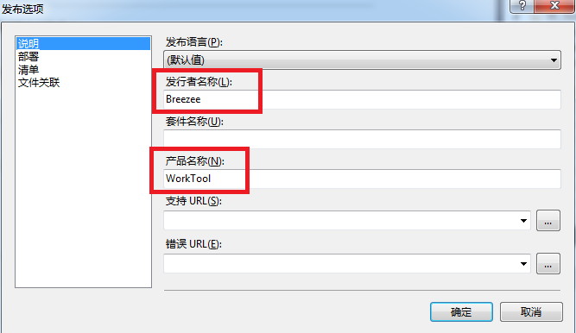

部署：
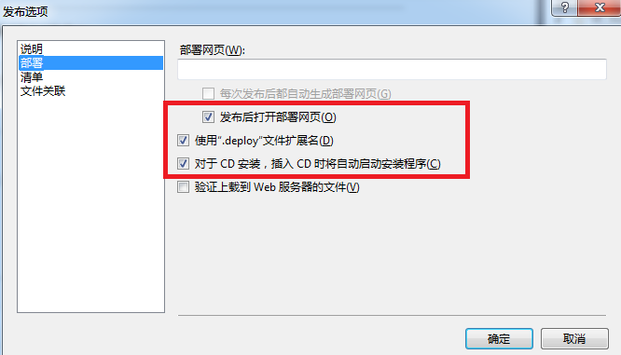

清单：
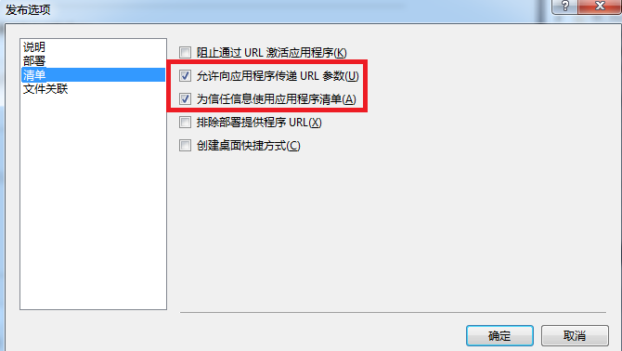

4、在启动类中调用WPF主窗体的文件，并显示：
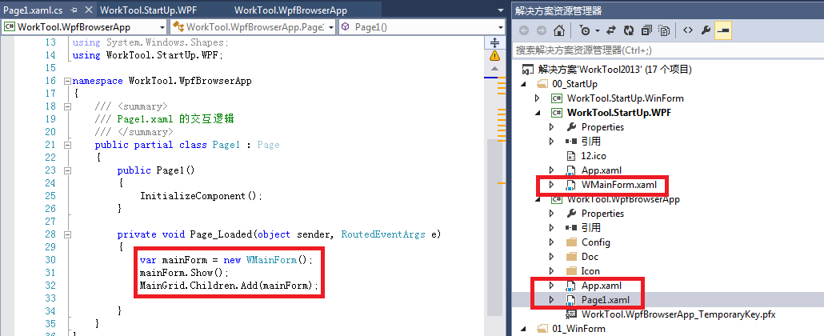

另外：针对WorkTool.StartUp.WPF项目（其输出类型为Windows应用程序，即生成为exe文件），
解决ClickOnce发布后，下载文件时出现“清单中的引用与下载的程序集 *.exe 的标识不匹配”问题方法（二选一）：
方法1、在【安全性】中设置选中【启用ClickOnce 安全设置】。
方法2、在【应用程序设置】中，资源设置中的清单要设置为【创建不带清单的应用程序】。

方法1截图：
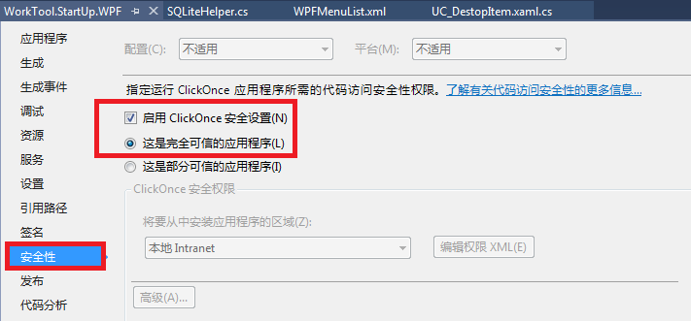

方法2截图：
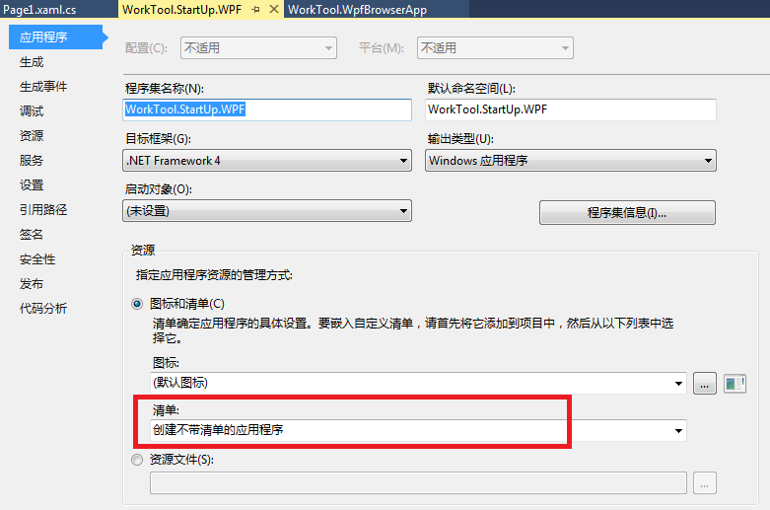

5、XBAP与CS模式中文件路径的不同获取方式：
CS模式使用部署位置语法。XBAP使用项目资源方式。

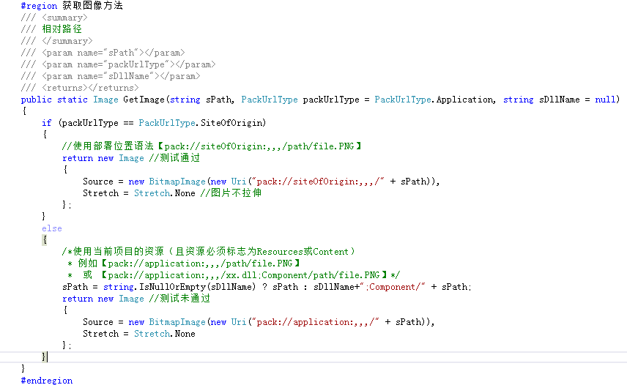

6、对于非ClickOnce安装目录中的文件（如ApplicationData目录的数据文件），需要设置其读取权限，要不会报错。

